Screw Calc
PGB FIXING CALCULATOR |  |  | FR
pour vis terrasse

Société:
Nom: |  |  | Date: | 2018-10-08
Responsable: |  |  | Projet:
Téléphone: |  |  | E-mail:
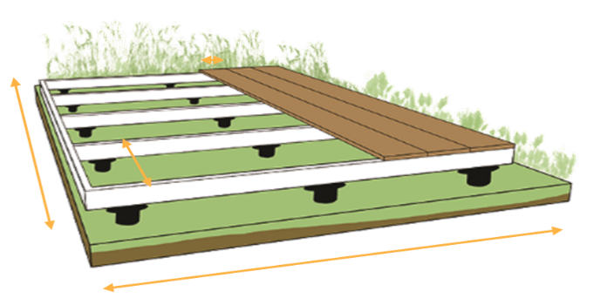
A
B
C

TERRASSE
 | longueur (A) | 200 | cm
 | largeur (B) | 300 | cm
 | type de bois

LAMES
 | largeur (C) | 140 | mm
 | épaisseur | 27 | mm
 | distance | 6 | mm
 | quantité | 14 | pcs

LAMBOURDES
 | largeur |  | mm
 | épaisseur |  | mm
 | entraxe | 50 | cm
 | quantité | 7 | pcs

VIS
 | diamètre | 5 | mm
 | longueur | 60 | mm
 | quantité | 192 | pcs

 |  | Il est conseillé de préforer dans les bois durs

FIXING PRO Calc
PGB FIXING CALCULATOR |  |  | NL
voor HAPAX FIXING PRO

Bedrijf:
Naam: |  |  | Datum: | 2018-10-08
Verantwoordelijke: |  |  | Project:
Telefoon: |  |  | E-mail:

A
B
C

TERRAS
 | lengte (A) | 2000 | cm
 | breedte (B) | 2000 | cm
 | houtsoort

PLANKEN
 | breedte (C) | 150 | mm
 | dikte | 22 | mm
 | afstand | 6 | mm
 | aantal | 128 | st

ONDERLIGGERS
 | breedte | 60 | mm
 | dikte | 60 | mm
 | h.o.h.-afstand | 40 | cm
 | aantal | 51 | st

HAPAX FIXING PRO - ONZICHTBARE BEVESTIGING
 | aantal | 6544 | st
 | verpakkingen | 66 | doos/dozen

 |  | In hardhout is voorboren steeds aangewezen

Rock Calc
PGB FIXING CALCULATOR |  |  |  | EN
for screw foundation HAPAX ROCK

Company:
Name: |  |  |  | Date: | 2018-10-08
Person in Charge: |  |  |  | Project:
Phone: |  |  |  | E-mail:
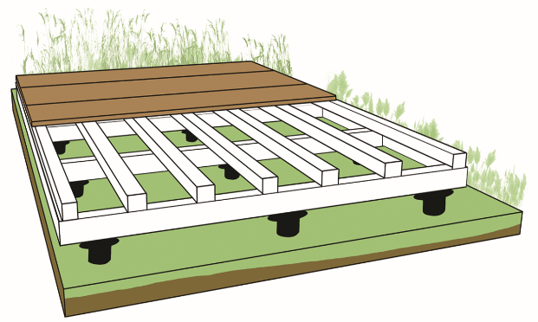
C
D
A
B

DECKING
 |  | length (A) | 300 | cm
 |  | width (B) | 300 | cm

UNDER STRUCTURE HARDWOOD
 | minimum section |  | 45x70 | mm
 | spacing under structure (C) |  |  | cm
 | spacing screw foundation (D) |  |  | cm
 |  | quantity | #DIV/0! | pcs

UNDER STRUCTURE TIMBER - LEAF WOOD
 | minimum section |  | 63x150 | mm
 | spacing under structure (C) |  |  | cm
 | spacing screw foundation (D) |  |  | cm
 |  | quantity | #DIV/0! | pcs

